Bug report
BUG REPORT | anarabbas.com API | 07.05.2026
Bug ID | Title | Severity | Type | Endpoint | TC | Description | Steps to reproduce | Expected | Actual | Attachment
BUG-001 | Login response-da user obyekti null gəlir | CRITICAL | Funksional | POST /auth/login | TC-L-001 | Login 200 OK qaytarır, lakin user obyekti null gəlir. Dokumentasiyaya görə 200 OK ilə birlikdə user.id, user.name, user.email, user.role dolu olmalıdır. Frontend user.name-ə müraciət etdikdə crash baş verər. | 1. POST /auth/login göndər email: demo@anarabbas.com password: Demo1234 2. Response body-ni yoxla | 200 OK {"token":"...","user":{"id":1,"name":"Anar Abbasov","email":"anar@example.com","role":"admin"}} | 200 OK {"token":"c3bd...","user":null} | 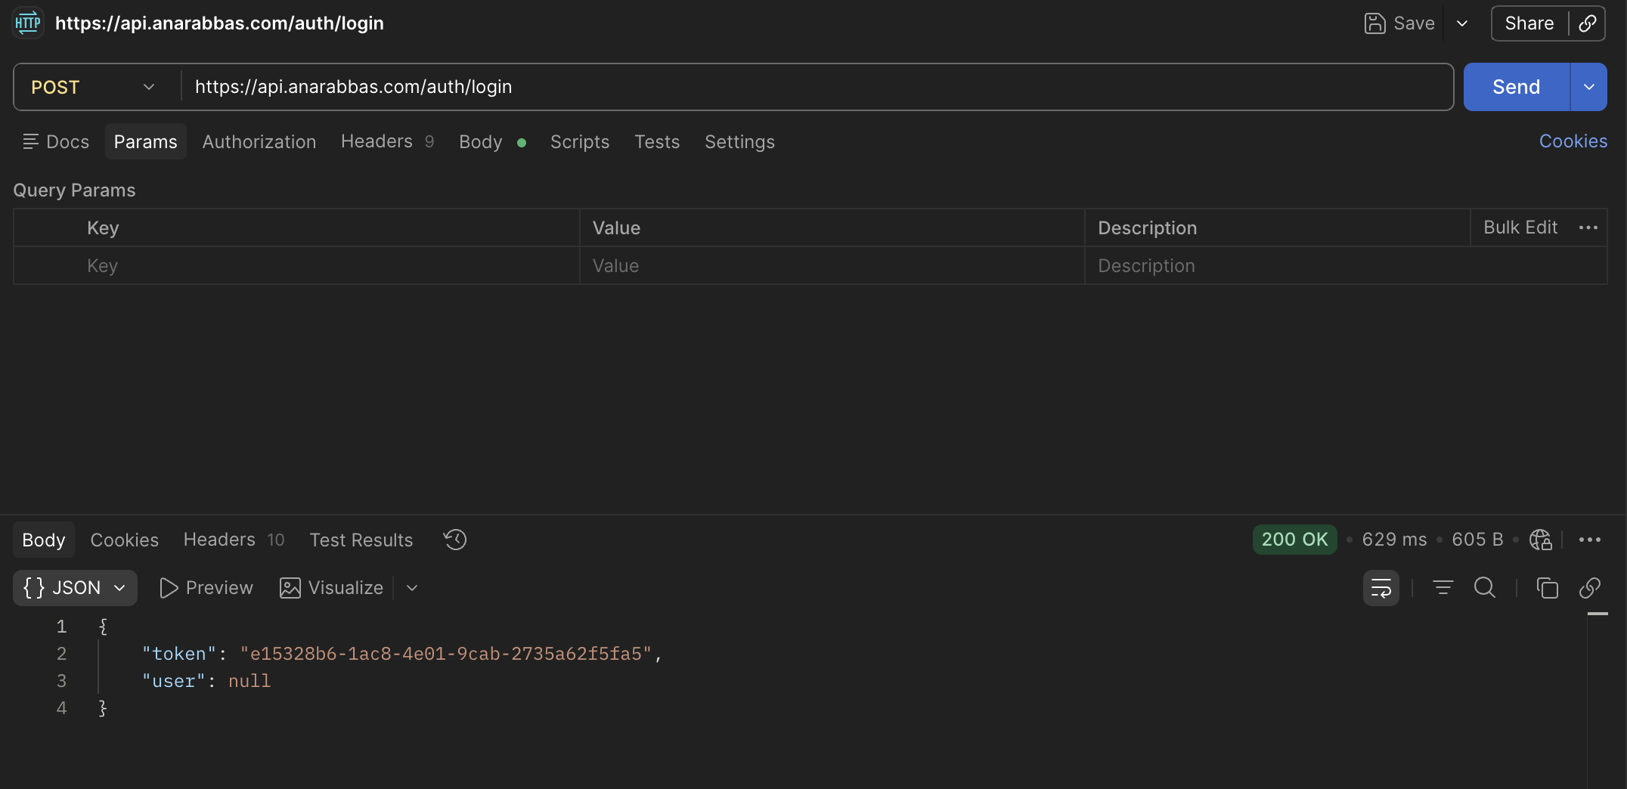
BUG-002 | Content-Type olmadan login 200 OK qaytarır | MEDIUM | Funksional | POST /auth/login (Content-Type olmadan) | TC-L-012 | Content-Type: application/json header olmadan sorğu göndərildikdə server 400/415 əvəzinə 200 OK qaytarır. Server formatı yoxlamadan body-ni parse edir. | 1. POST /auth/login seç 2. Content-Type header-ini sil 3. Body: {email, password} göndər 4. Response-u yoxla | 400/415 — Yanlış format xətası | 200 OK — {"token":"a1907f25...","user":null} | 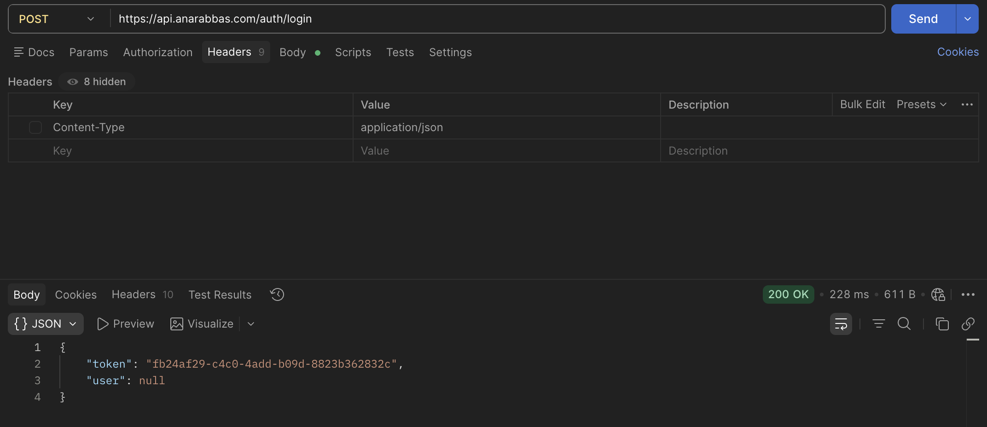
BUG-003 | Logout token validasiyası işləmir — hər halda 200 qaytarır | CRITICAL | Təhlükəsizlik | POST /auth/logout | TC-O-002 TC-O-003 TC-O-004 TC-O-005 | Token validasiyası işləmir — server heç bir halda 401 qaytarmır. Test edilən 4 ssenari: • Logout sonrası eyni token → 200 qaytardı • Authorization header yoxdur → 200 qaytardı • Saxta token → 200 qaytardı • Artıq logout edilmiş token → 200 qaytardı Risk: Token oğurlanması halında istifadəçi logout etsə belə 24 saat ərzində hesaba giriş mümkündür. | 1. POST /auth/login ilə token al 2. POST /auth/logout → token logout et 3. Logout edilmiş token ilə GET /accounts at 4. Status kodunu yoxla | 401 Unauthorized — Token etibarsızdır | 200 OK — Hesablar siyahısı qaytardı | 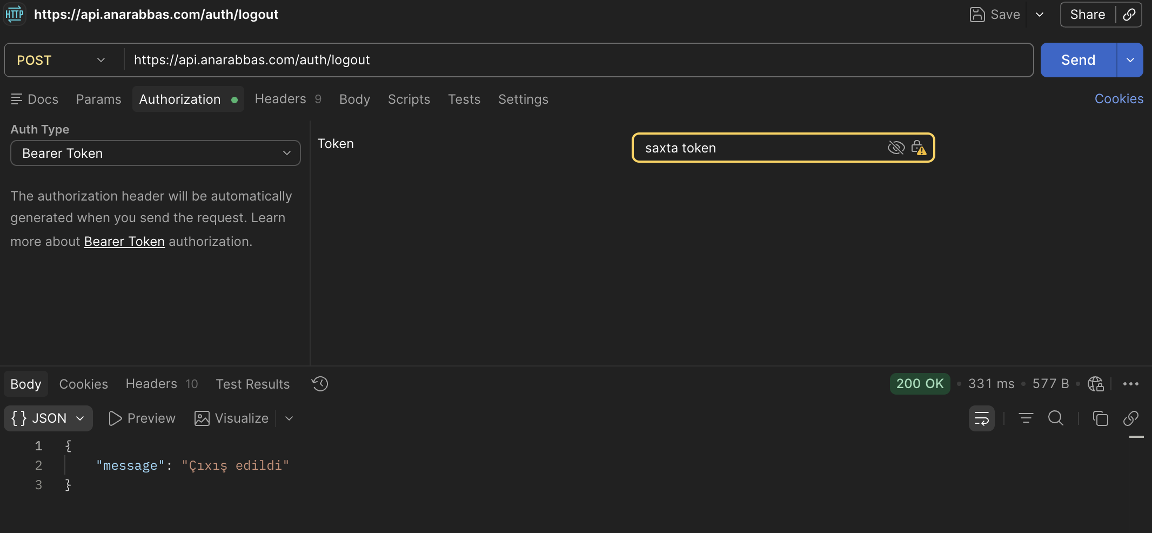
BUG-004 | POST /users etibarsız email formatını qəbul edir | HIGH | Validasiya | POST /users | TC-U-011 | Etibarsız email formatı (@ işarəsi olmadan) qəbul edilir. 'sehvemaail' formatı 201 Created qaytardı. Server tərəfli email validasiyası yoxdur. | 1. POST /users göndər name: Test User email: sehvemail 2. Response-u yoxla | 400/422 — Email formatı yanlışdır | 201 Created {"id":"bf1fdfcc...","email":"sehvemail"} | 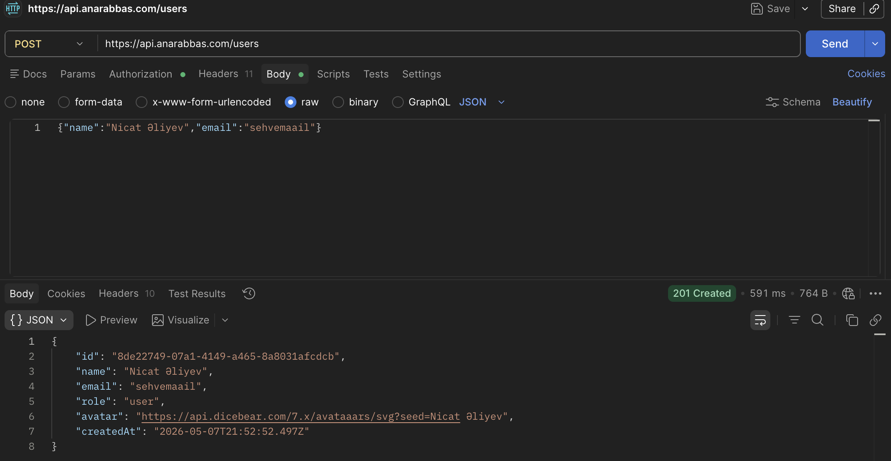
BUG-005 | Balance dəyərləri ardıcıl 2 onluq formatda deyil | MEDIUM | Funksional | GET /accounts balanceHistory[] | TC-A-003 | balanceHistory[]-də balance dəyərləri ardıcıl 2 onluq formatda deyil. Fintech sistemdə bütün pul dəyərləri 2 onluq formatda olmalıdır. Nümunələr: • 3500.5 → olmalıdır: 3500.50 • 2800 → olmalıdır: 2800.00 | 1. GET /accounts göndər 2. balanceHistory[]-i yoxla 3. Balance dəyərlərinin formatını yoxla | balance: XX.YY (həmişə 2 onluq) | balance: 3500.5 | 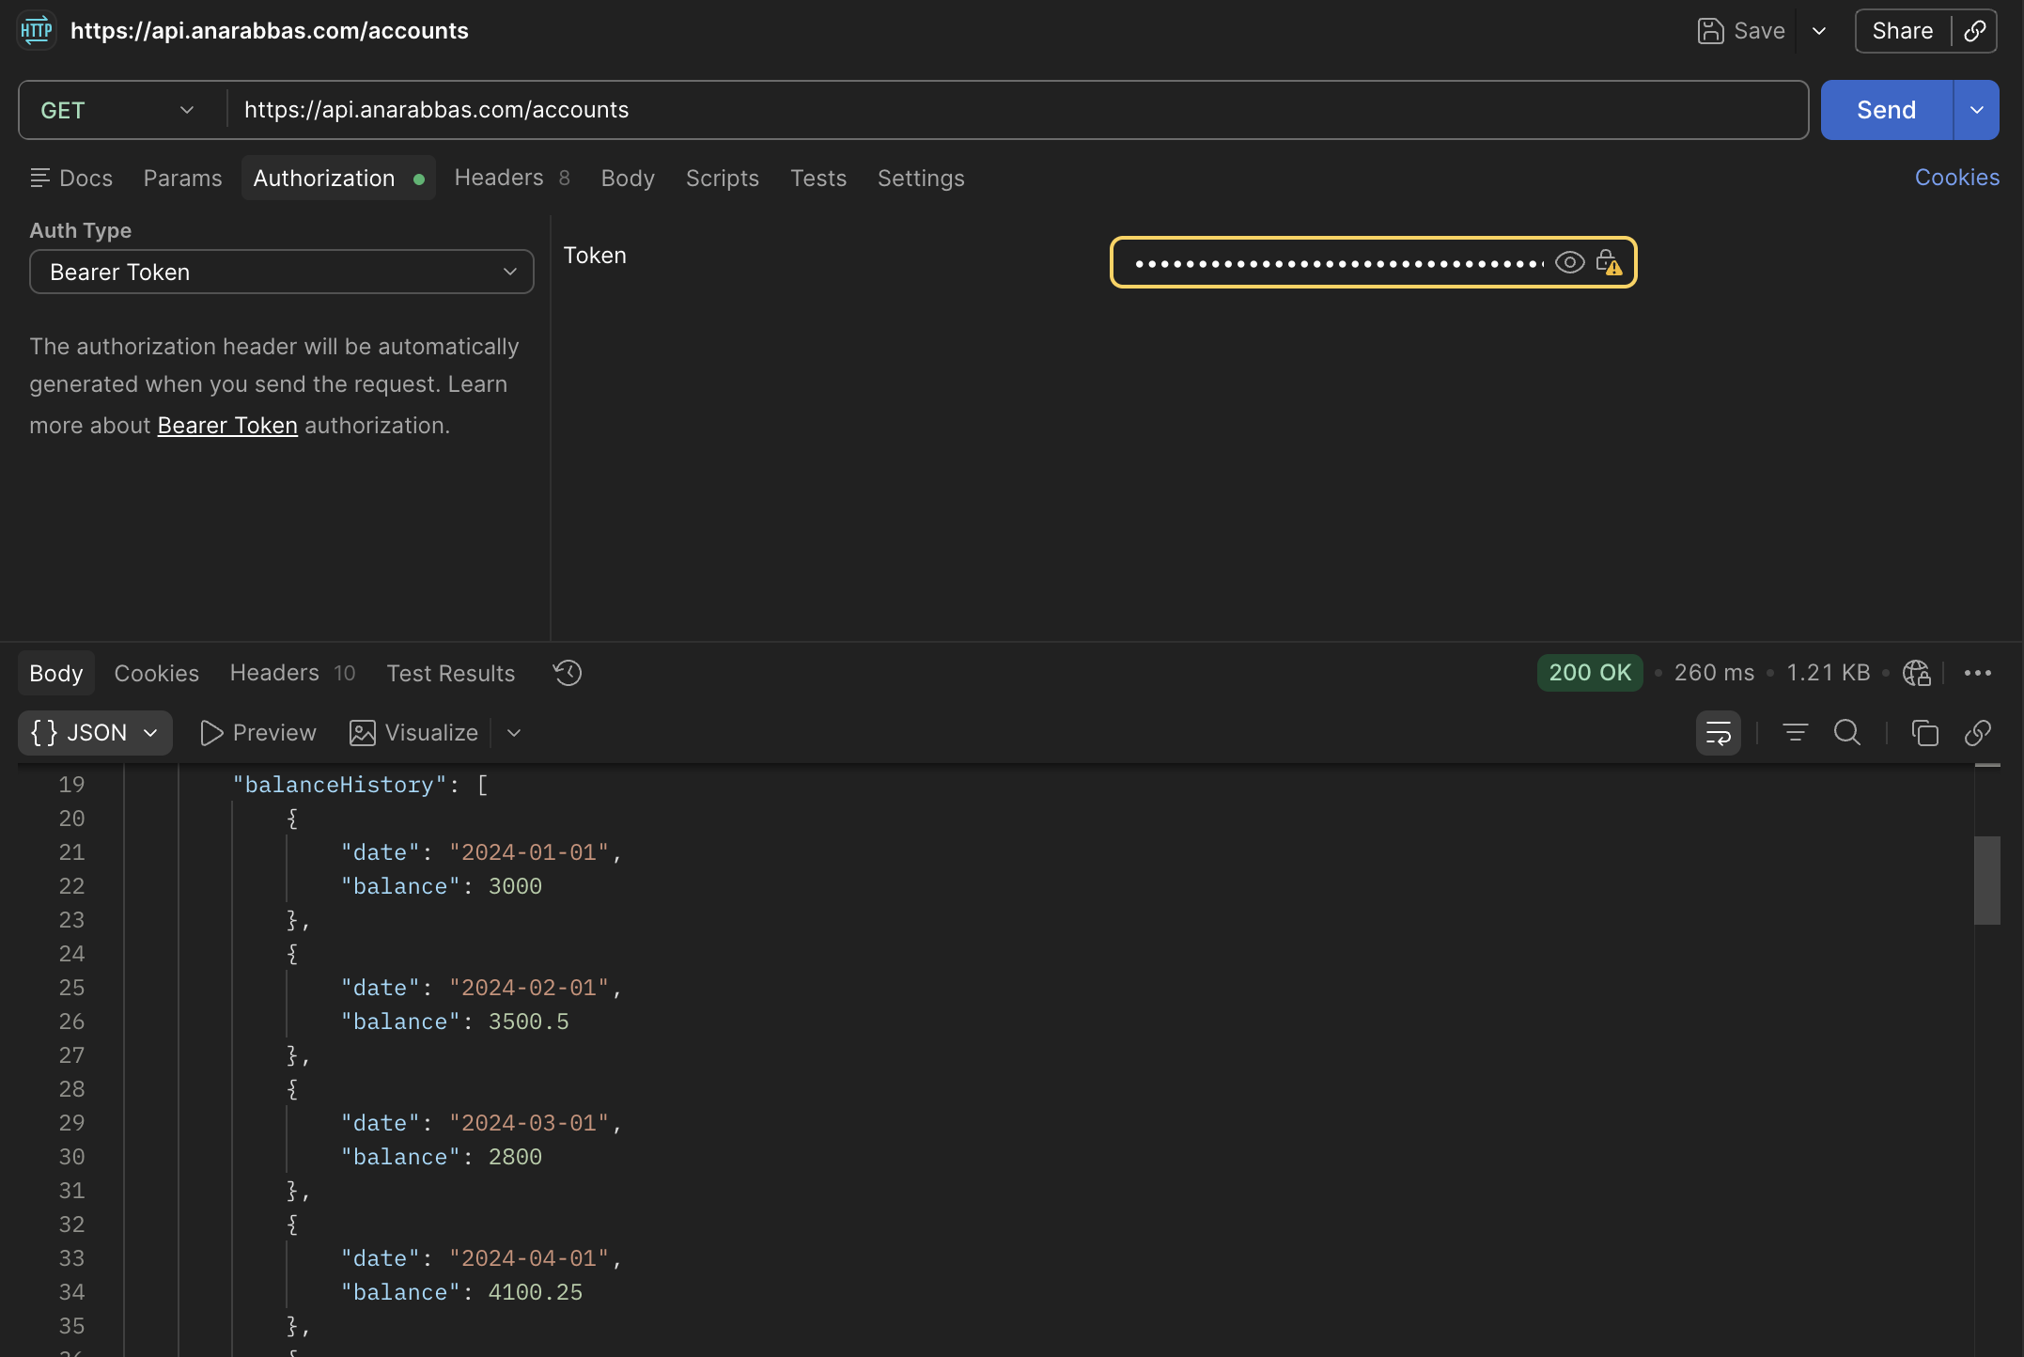
BUG-006 | Balance-history date formatı YYYY-MM-DD gəlir | HIGH | Funksional | GET /accounts/:id/balance-history | TC-A-013 | balanceHistory[]-də date formatı dokumentasiya ilə uyğun deyil. Dokumentasiya: YYYY-MM formatı ("2024-01") Faktiki: YYYY-MM-DD formatı ("2024-01-01") Dokumentasiya yenilənməli və ya server düzəldilməlidir. | 1. GET /accounts/acc_001/balance-history göndər 2. date sahəsinin formatını yoxla | date: "2024-01" (YYYY-MM) | date: "2024-01-01" (YYYY-MM-DD) | 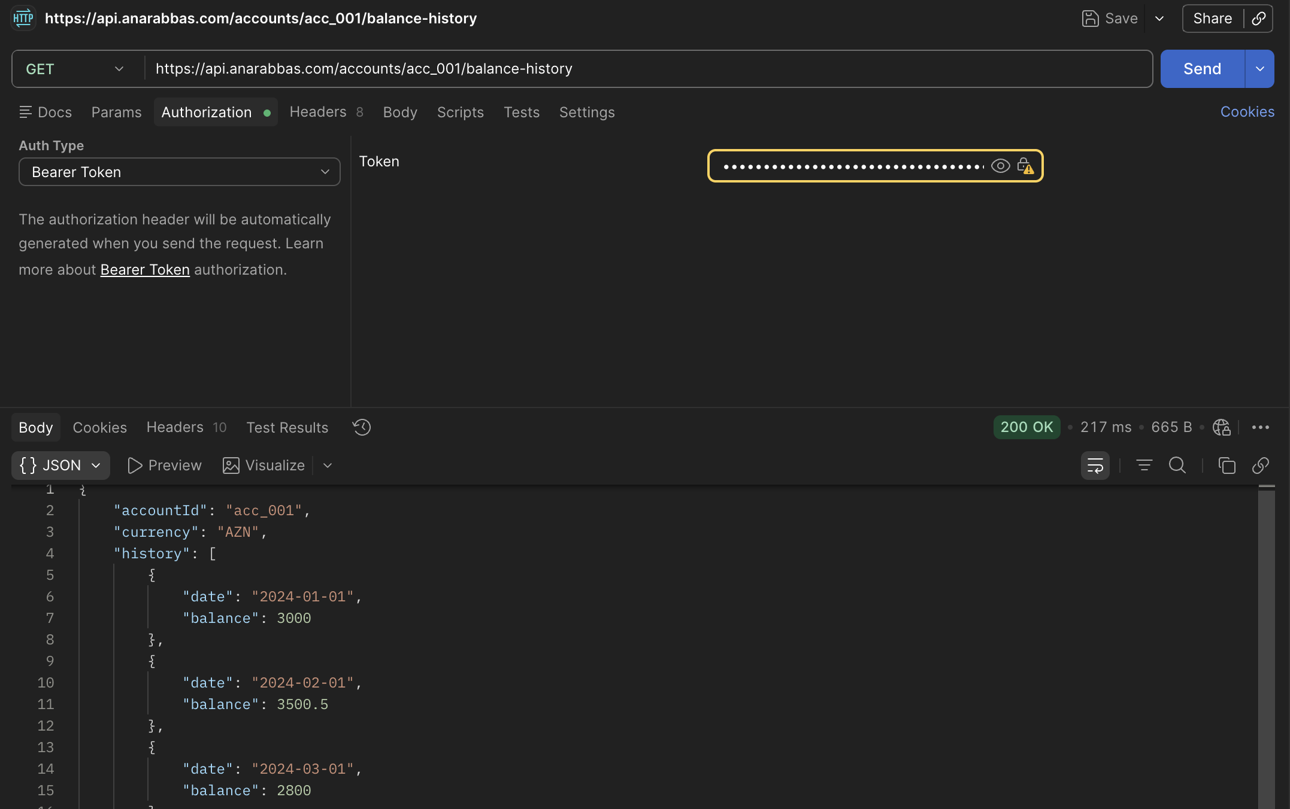
BUG-007 | Mənfi amount ilə tranzaksiya qəbul edilir | CRITICAL | Funksional | POST /transactions | TC-T-018 | Mənfi amount (-50) ilə tranzaksiya rədd edilmir. 201 Created qaytarılır və tranzaksiya tamamlanır. Bu fintech sistemdə kritik bug-dır: • Mənfi köçürmə ilə balans manipulyasiyası mümkündür • amount: -50 göndərildikdə sender balansı artır | 1. POST /transactions göndər amount: -50 2. Status kodunu yoxla 3. Sender balansını yoxla | 400/422 — Mənfi məbləğ rədd edilir | 201 Created {"amount":-50,"status":"completed"} | 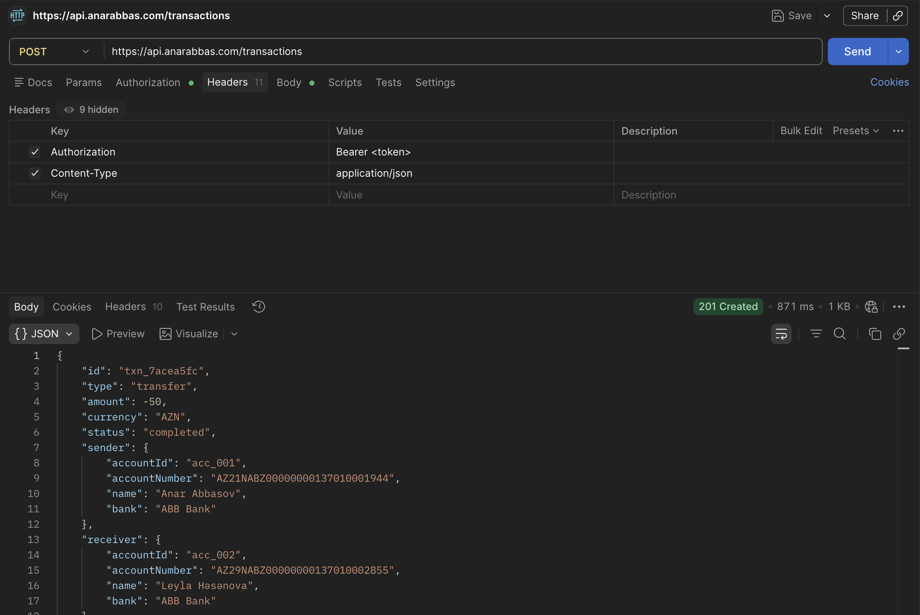
BUG-008 | Sender və receiver eyni hesab olduqda köçürmə qəbul edilir | CRITICAL | Funksional | POST /transactions (özünə köçürmə) | TC-T-021 | Sender və receiver eyni hesab olduqda tranzaksiya rədd edilmir. 201 Created qaytarılır. Risk: Balans manipulyasiyasına yol aça bilər. acc_001 → acc_001 köçürmə mümkün olmamalıdır. | 1. POST /transactions göndər senderAccountId: acc_001 receiverAccountId: acc_001 amount: 50 2. Status kodunu yoxla | 400/422 — Eyni hesaba köçürmə mümkün deyil | 201 Created {"sender":{"accountId":"acc_001"},"receiver":{"accountId":"acc_001"}} | 